Gràfics
 | ENQUESTA PER A L'ESTUDIANTAT DE NOU INGRÉS CURS 2016-2017

 |  | ESCOLA TÈCNICA SUPERIOR D'ENGINYERIA DE TELECOMUNICACIÓ DE BARCELONA (ETSETB)
Gènere

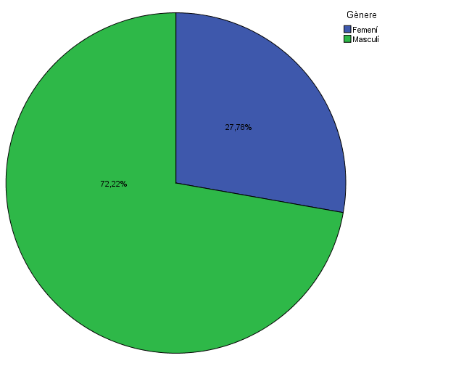

Estudis cursats
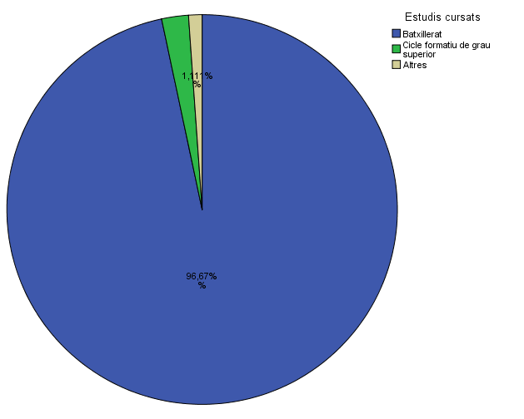
T’ha servit com un element més per ajudar-te a triar aquests estudis?

Titulació matriculada

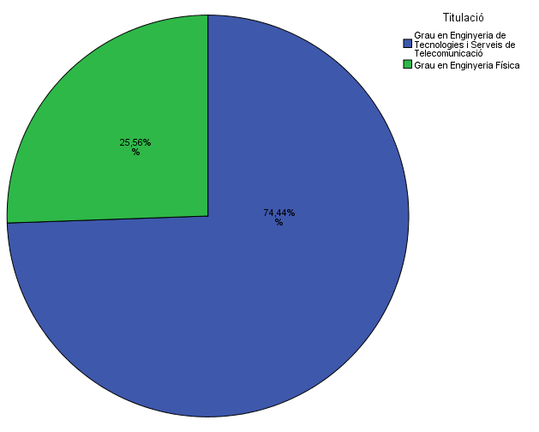

Per què has escollit els estudis en què t'has matriculat?

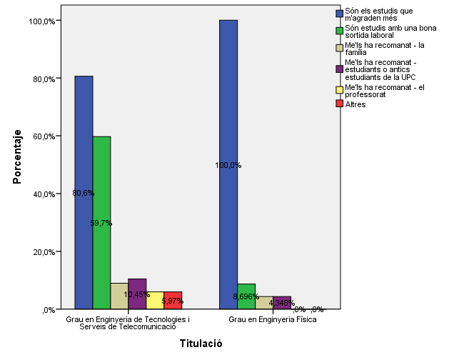

Quan vas decidir que faries aquests estudis?

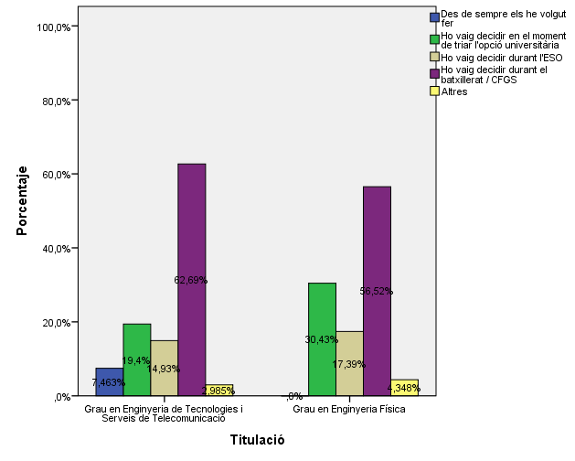

Perquè has escollit aquesta escola/facultat per cursar aquests estudis?

 |  |  |  |  | Titulació

 |  |  |  |  | Grau en Enginyeria de Tecnologies i Serveis de Telecomunicació | Grau en Enginyeria Física
 |  |  |  | Crec que és la única que ofereix aquests estudis | 0.10447761194 | 0.82608695652
 |  |  |  | Per què és una universitat pública | 0.4776119403 | 0.17391304348
 |  |  | Me l'han recomanada | La família | 0.13432835821 | 0.086956521739
 |  |  |  | Estudiants o antics estudiants de la UPC | 0.4328358209 | 0.17391304348
 |  |  |  | El professorat | 0.22388059701 | 0
 |  |  |  | Per la facilitat d'accés (proximitat, bona comunicació ...) | 0.28358208955 | 0.04347826087
 |  |  |  | Per la nota d'accés als estudis | 0.014925373134 | 0.04347826087
 |  |  |  | Altres | 0.17910447761 | 0.13043478261

Has participat en activitats d'orientció dels estudis de la UPC?

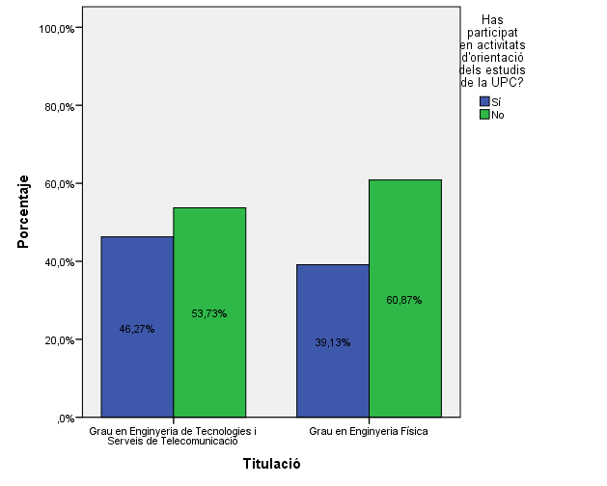

Activitats d'orientació

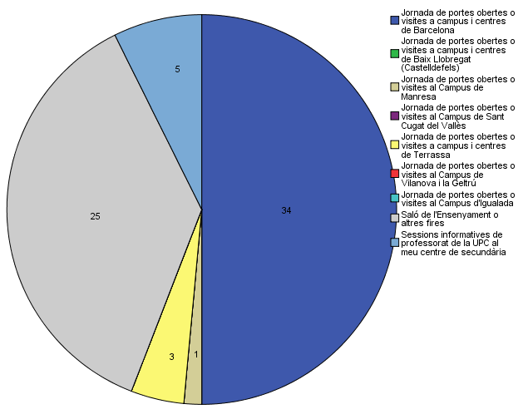

Quins canals has utilitzat per informar-te?

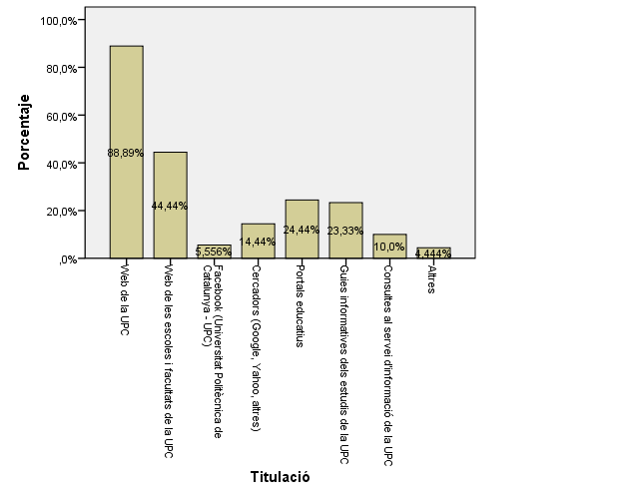

Disposes d'algun d'aquests certificats d'anglès de nivell B2.2?

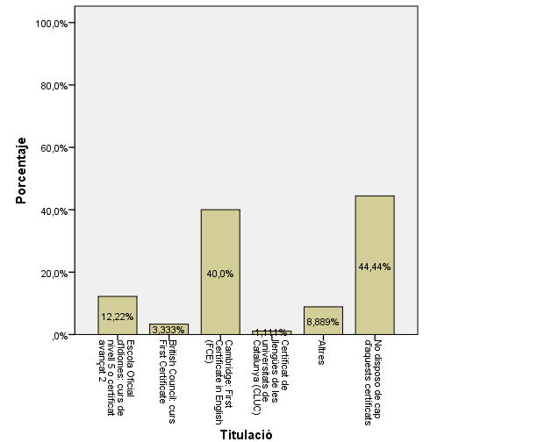

Has vist la campanya a Facebook/Instagram de Telecos?

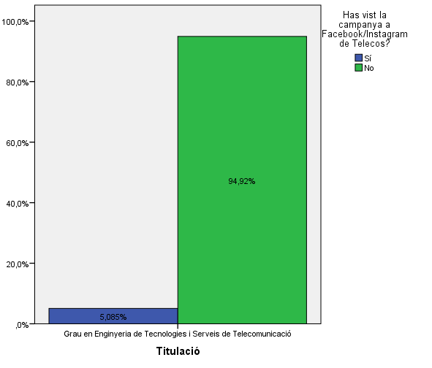

T’ha servit com un element més per ajudar-te a triar aquests estudis?

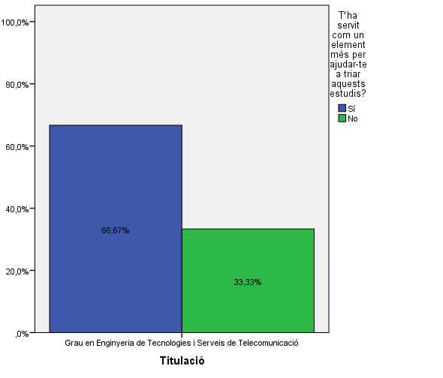

Comparativa
 | ENQUESTA PER A L'ESTUDIANTAT DE NOU INGRÉS

2014-2015 |  | 2016-2017
Gènere
Gènere

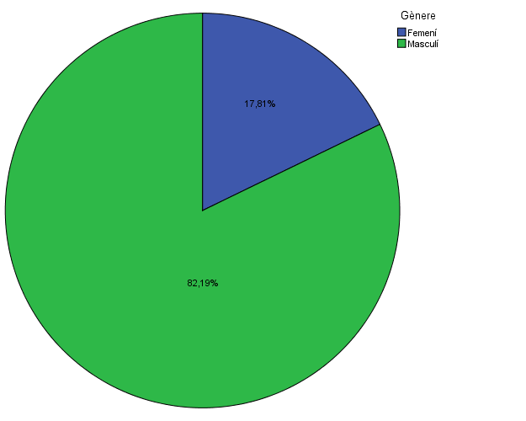

Estudis cursats
Estudis cursats

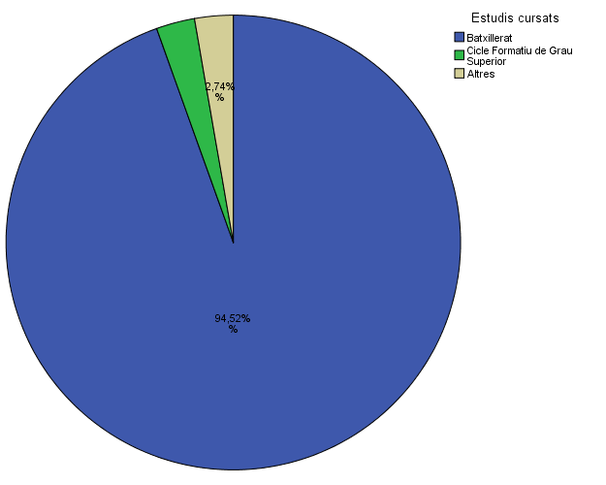

Titulació matriculada
Titulació matriculada

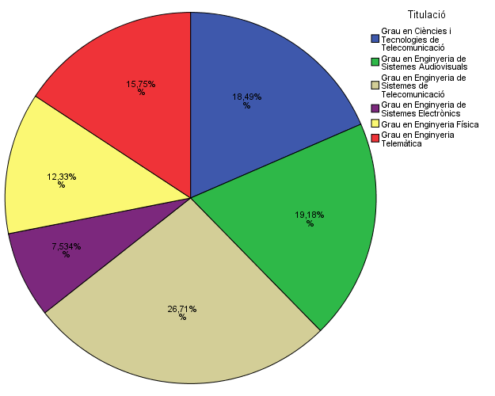

Per què has escollit els estudis en què t'has matriculat?
Per què has escollit els estudis en què t'has matriculat?

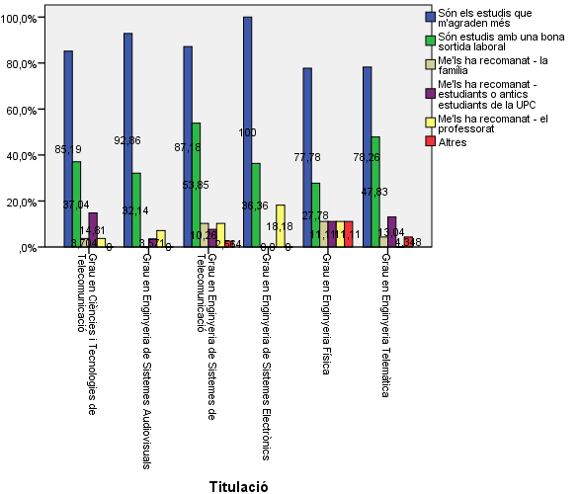

Quan vas decidir que faries aquests estudis?
Quan vas decidir que faries aquests estudis?

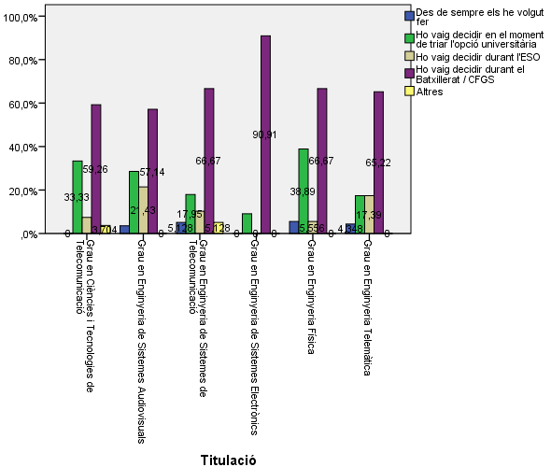

Perquè has escollit aquesta escola/facultat per cursar aquests estudis?
Perquè has escollit aquesta escola/facultat per cursar aquests estudis?

 | Grau en Enginyeria de Sistemes Audiovisuals | Grau en Enginyeria de Sistemes de Telecomunicació | Grau en Enginyeria de Sistemes Electrònics | Grau en Enginyeria Física | Grau en Enginyeria Telemàtica
3,7% | 10.7% | 7.7% | 9.1% | 88.9% | 17.4%
55,6% | 46.4% | 41.0% | 45.5% | 44.4% | 47.8%
29,6% | 17.9% | 30.8% | 9.1% | 5.6% | 17.4%
37,0% | 39.3% | 51.3% | 27.3% | 11.1% | 47.8%
29,6% | 28.6% | 28.2% | 18.2% | 11.1% | 30.4%
22,2% | 17.9% | 17.9% | 9.1% | 11.1% | 21.7%
7,4% | 3.6% | 0.0% | 9.1% | 22.2% | 0.0%
25,9% | 25.0% | 10.3% | 27.3% | 16.7% | 13.0%
 | Grau en Enginyeria de Tecnologies i Serveis de Telecomunicació | Grau en Enginyeria Física
Crec que és la única que ofereix aquests estudis | 0.10447761194 | 0.82608695652
Per què és una universitat pública | 0.4776119403 | 0.17391304348
La família | 0.13432835821 | 0.086956521739
Estudiants o antics estudiants de la UPC | 0.4328358209 | 0.17391304348
El professorat | 0.22388059701 | 0
Per la facilitat d'accés (proximitat, bona comunicació ...) | 0.28358208955 | 0.04347826087
Per la nota d'accés als estudis | 0.014925373134 | 0.04347826087
Altres | 0.17910447761 | 0.13043478261

 |  |  |  | Grau en Ciències i Tecnologies de Telecomunicació | Grau en Enginyeria de Sistemes Audiovisuals | Grau en Enginyeria de Sistemes de Telecomunicació | Grau en Enginyeria de Sistemes Electrònics | Grau en Enginyeria Física | Grau en Enginyeria Telemàtica
 |  |  | Crec que és la única que ofereix aquests estudis | 3.7% | 10.7% | 7.7% | 9.1% | 88.9% | 17.4%
 |  |  | Per què és una universitat pública | 55.6% | 46.4% | 41.0% | 45.5% | 44.4% | 47.8%
 |  |  | La família | 29.6% | 17.9% | 30.8% | 9.1% | 5.6% | 17.4%
 |  |  | Estudiants o antics estudiants de la UPC | 37.0% | 39.3% | 51.3% | 27.3% | 11.1% | 47.8%
 |  |  | El professorat | 29.6% | 28.6% | 28.2% | 18.2% | 11.1% | 30.4%
 |  |  | Per la facilitat d'accés (proximitat, bona comunicació ...) | 22.2% | 17.9% | 17.9% | 9.1% | 11.1% | 21.7%
 |  |  | Per la nota d'accés als estudis | 7.4% | 3.6% | 0.0% | 9.1% | 22.2% | 0.0%
 |  |  | Altres | 25.9% | 25.0% | 10.3% | 27.3% | 16.7% | 13.0%

Has participat en activitats d'orientció dels estudis de la UPC?
Has participat en activitats d'orientció dels estudis de la UPC?

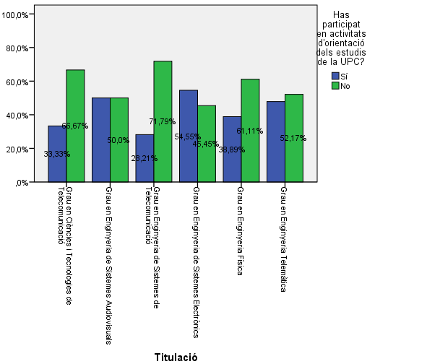

Activitats d'orientació
Activitats d'orientació

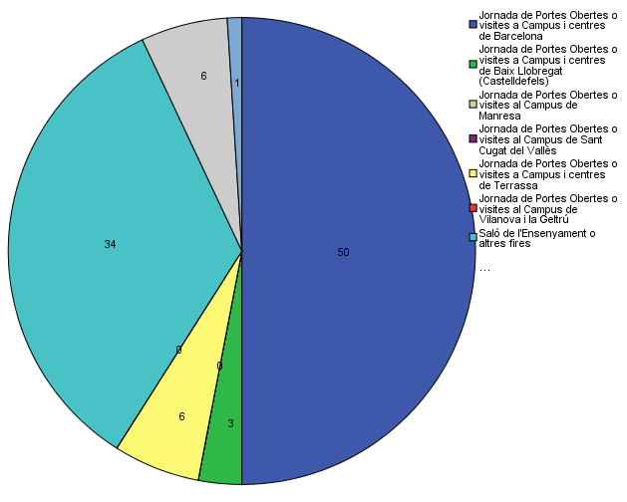

Quins canals has utilitzat per informar-te?
Quins canals has utilitzat per informar-te?

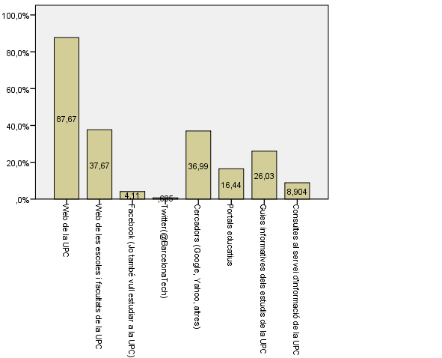

Disposes d'algun d'aquests certificats d'anglès de nivell B2.2?
Disposes d'algun d'aquests certificats d'anglès de nivell B2.2?

